Ranking PiN_DMC>3,5T
PZPM |  |  |  |  |  | 2025-08-06
Pierwsze rejestracje NOWYCH przyczep i naczep* o DMC>3,5T, udział w rynku %
First Registrations of NEW Trailers & Semi-Trailers with GVW>3.5T, Market Share %
 |  |  |  |  |  | Sztuki / Units
Pozycja | Marka | Rok narastająco Styczeń - Lipiec
 |  | YTD January - July
 |  | 2025 |  | 2024 |  | Zmiana % r/r
No. | Make
 |  | Ogółem | Udział % | Ogółem | Udział % | Change % y/y
 |  | Total | Mkt shr % | Total | Mkt shr %
1 | SCHMITZ CARGOBULL | 3,479 | 28.50% | 2,254 | 19.85% | 54.3%
2 | WIELTON | 1,744 | 14.29% | 1,441 | 12.69% | 21.0%
3 | KRONE | 1,737 | 14.23% | 1,460 | 12.86% | 19.0%
4 | KOEGEL | 1,246 | 10.21% | 1,171 | 10.31% | 6.4%
5 | WECON | 465 | 3.81% | 413 | 3.64% | 12.6%
6 | SCHWARZMUELLER | 292 | 2.39% | 393 | 3.46% | -25.7%
7 | KAESSBOHRER | 280 | 2.29% | 198 | 1.74% | 41.4%
8 | FLIEGL | 217 | 1.78% | 205 | 1.81% | 5.9%
9 | BODEX | 178 | 1.46% | 305 | 2.69% | -41.6%
10 | KEMPF | 134 | 1.10% | 309 | 2.72% | -56.6%
11 | D-TEC | 127 | 1.04% | 101 | 0.89% | 25.7%
12 | ZASŁAW | 122 | 1.00% | 245 | 2.16% | -50.2%
13 | BERGER | 121 | 0.99% | 124 | 1.09% | -2.4%
14 | MEILLER-KIPPER | 121 | 0.99% | 123 | 1.08% | -1.6%
15 | LOHR | 92 | 0.75% | 39 | 0.34% | 135.9%
16 | INTER CARS - FEBER | 88 | 0.72% | 177 | 1.56% | -50.3%
17 | ROLFO | 83 | 0.68% | 36 | 0.32% | 130.6%
18 | MEGA | 81 | 0.66% | 175 | 1.54% | -53.7%
19 | FFB FELDBINDER | 80 | 0.66% | 80 | 0.70% | 0.0%
20 | GT TRAILERS/GNIOTPOL | 79 | 0.65% | 107 | 0.94% | -26.2%
 | Pozostałe / Others | 1,441 | 11.8% | 1,998 | 17.6% | -27.9%
 | OGÓŁEM / TOTAL | 12,207 | 100% | 11,354 | 100% | 7.5%
*/ bez rejestracji czasowych
Źródło: analizy PZPM na podstawie CEP
Source: PZPM analysis based on Central Register of Vehicles
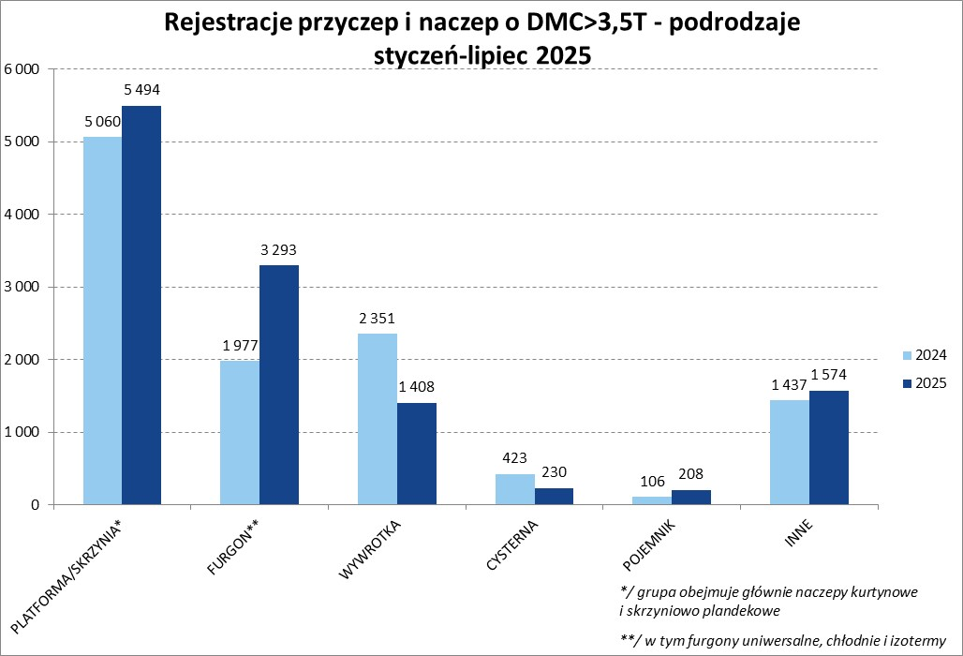

Ranking Naczepy DMC>3,5T
PZPM |  |  |  |  |  | 2025-08-06
Pierwsze rejestracje NOWYCH naczep* o DMC>3,5T, udział w rynku %
First Registrations of NEW Semi-Trailers with GVW>3.5T, Market Share %
 |  |  |  |  |  | Sztuki
Pozycja | Marka | Rok narastająco Styczeń - Lipiec
 |  | YTD January - July
 |  | 2025 |  | 2024 |  | Zmiana % r/r
No. | Make
 |  | Ogółem | Udział % | Ogółem | Udział % | Change % y/y
 |  | Total | Mkt shr % | Total | Mkt shr %
1 | SCHMITZ CARGOBULL | 3,474 | 32.4% | 2,249 | 22.37% | 54.5%
2 | KRONE | 1,732 | 16.1% | 1,450 | 14.42% | 19.4%
3 | WIELTON | 1,451 | 13.5% | 1,190 | 11.83% | 21.9%
4 | KOEGEL | 1,241 | 11.6% | 1,171 | 11.65% | 6.0%
5 | SCHWARZMUELLER | 287 | 2.7% | 380 | 3.78% | -24.5%
6 | KAESSBOHRER | 256 | 2.4% | 188 | 1.87% | 36.2%
7 | FLIEGL | 188 | 1.8% | 184 | 1.83% | 2.2%
8 | BODEX | 167 | 1.6% | 301 | 2.99% | -44.5%
9 | KEMPF | 134 | 1.2% | 309 | 3.07% | -56.6%
10 | D-TEC | 127 | 1.2% | 101 | 1.00% | 25.7%
11 | BERGER | 121 | 1.1% | 124 | 1.23% | -2.4%
12 | ZASŁAW | 106 | 1.0% | 219 | 2.18% | -51.6%
13 | MEILLER-KIPPER | 103 | 1.0% | 101 | 1.00% | 2.0%
14 | INTER CARS - FEBER | 88 | 0.8% | 177 | 1.76% | -50.3%
 | MEGA | 81 | 0.8% | 174 | 1.73% | -53.4%
16 | FFB FELDBINDER | 80 | 0.7% | 80 | 0.80% | 0.0%
17 | BENALU | 67 | 0.6% | 115 | 1.14% | -41.7%
18 | STAS | 63 | 0.6% | 74 | 0.74% | -14.9%
19 | SPITZER | 58 | 0.5% | 17 | 0.17% | 241.2%
20 | JANMIL | 57 | 0.5% | 67 | 0.67% | -14.9%
 | Pozostałe / Others | 854 | 8.0% | 1,384 | 13.8% | -38.3%
 | OGÓŁEM / TOTAL | 10,735 | 100% | 10,055 | 100% | 6.8%
*/ bez rejestracji czasowych
Źródło: analizy PZPM na podstawie CEP
Source: PZPM analysis based on Central Register of Vehicles
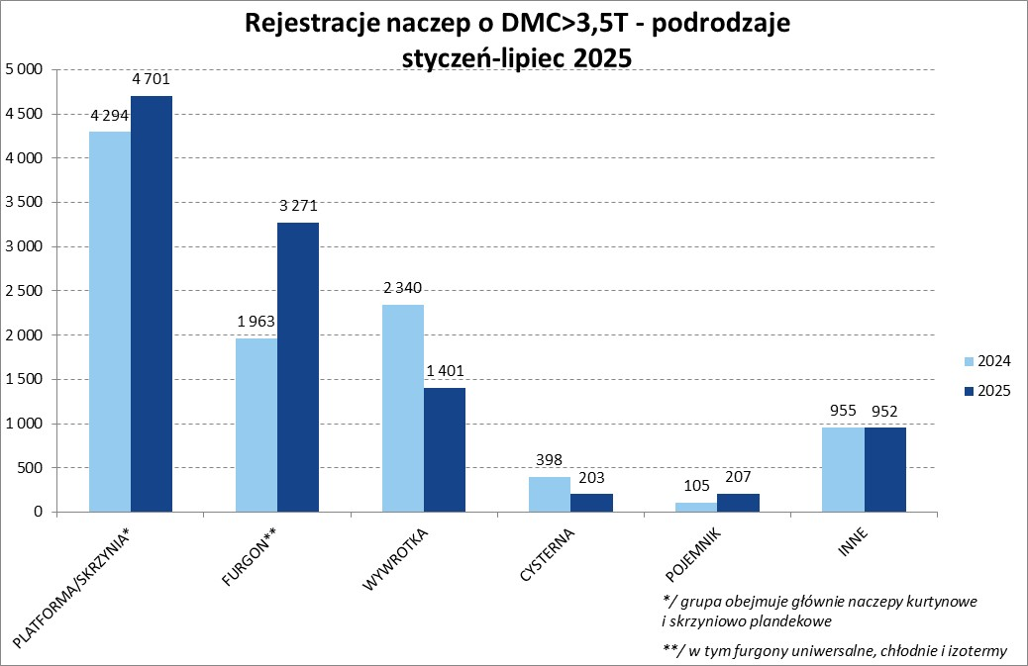

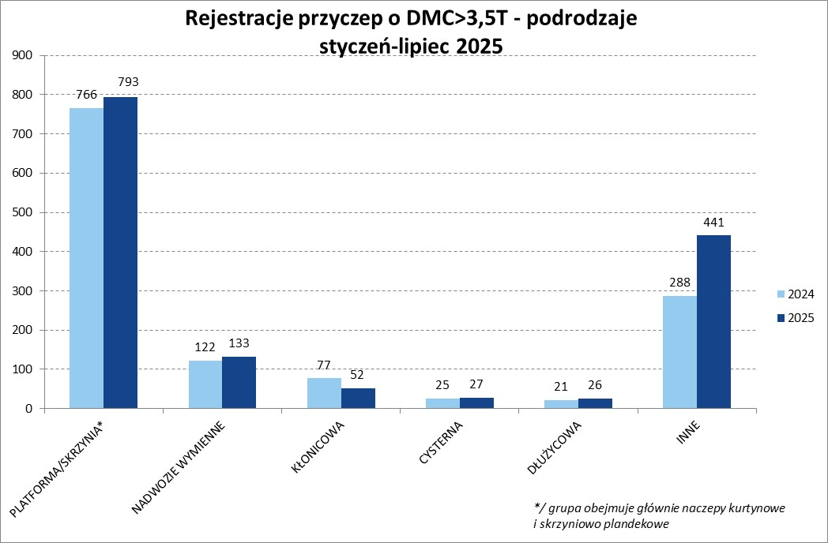
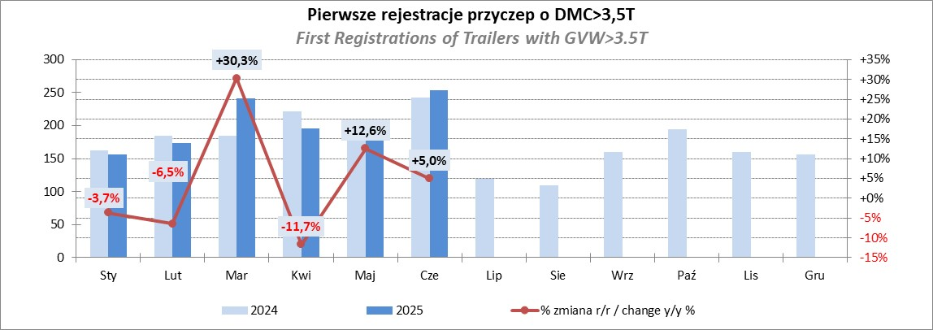

Przyczepy lekkie
PZPM |  |  |  |  |  | 2025-08-06
Pierwsze rejestracje NOWYCH przyczep lekkich*, udział w rynku %
First Registrations of NEW Light Trailers*, Market Share %
 |  |  |  |  |  | Sztuki / Units
Pozycja | Marka | Rok narastająco Styczeń - Lipiec
 |  | YTD January - July
 |  | 2025 |  | 2024 |  | Zmiana % r/r
No. | Make
 |  | Ogółem | Udział % | Ogółem | Udział % | Change % y/y
 |  | Total | Mkt shr % | Total | Mkt shr %
1 | NEPTUN-SORELPOL | 8,200 | 25.60% | 7,612 | 26.25% | 7.7%
2 | TEMARED | 7,645 | 23.87% | 6,951 | 23.97% | 10.0%
3 | ZASŁAW | 2,069 | 6.46% | 1,656 | 5.71% | 24.9%
4 | BRENDERUP-THULE TRAILERS | 1,961 | 6.12% | 1,085 | 3.74% | 80.7%
5 | FARO | 1,420 | 4.43% | 1,388 | 4.79% | 2.3%
6 | NIEWIADÓW | 1,397 | 4.36% | 1,761 | 6.07% | -20.7%
7 | RYDWAN | 979 | 3.06% | 1,059 | 3.65% | -7.6%
8 | MARTZ | 928 | 2.90% | 762 | 2.63% | 21.8%
9 | WIOLA | 624 | 1.95% | 532 | 1.83% | 17.3%
10 | FRACHT | 590 | 1.84% | 612 | 2.11% | -3.6%
11 | WIDPOL | 574 | 1.79% | 636 | 2.19% | -9.7%
12 | LORRIES | 363 | 1.13% | 394 | 1.36% | -7.9%
13 | VESTA POLSKA | 344 | 1.07% | 0 | 0.00%
14 | MASTER-TECH | 322 | 1.01% | 386 | 1.33% | -16.6%
 | STIM | 315 | 0.98% | 315 | 1.09% | 0.0%
16 | GŁOWACZ | 311 | 0.97% | 351 | 1.21% | -11.4%
17 | TOP TRAILER | 278 | 0.87% | 35 | 0.12% | 694.3%
18 | MER | 263 | 0.82% | 220 | 0.76% | 19.5%
19 | SPAWLINE | 257 | 0.80% | 244 | 0.84% | 5.3%
20 | W.N.P. M.SUSKI | 240 | 0.75% | 300 | 1.03% | -20.0%
 | SIDECAR | 2,949 | 9.2% | 2,699 | 9.3% | 9.3%
 | OGÓŁEM / TOTAL | 32,029 | 100% | 28,998 | 100% | 10.5%
*/ bez rejestracji czasowych
Źródło: analizy PZPM na podstawie CEP
Source: PZPM analysis based on Central Register of Vehicles
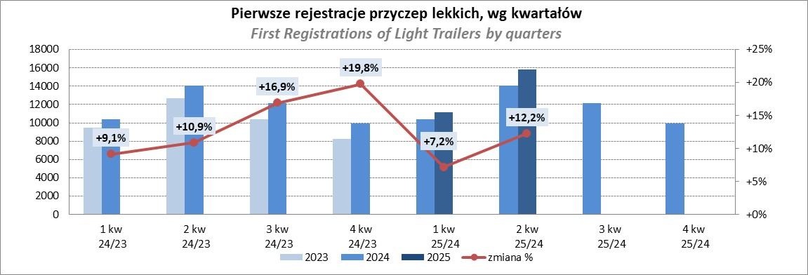

Ranking_P-CR
PZPM |  |  |  |  |  | 2025-08-06
Pierwsze rejestracje NOWYCH przyczep ciężarowych rolniczych*, udział w rynku %
First Registrations of NEW Agricultural Trailers*, Market Share %
 |  |  |  |  |  | Sztuki / Units
Pozycja | Marka | Rok narastająco Styczeń - Lipiec
 |  | YTD January - July
 |  | 2025 |  | 2024 |  | Zmiana % r/r
No. | Make
 |  | Ogółem | Udział % | Ogółem | Udział % | Change % y/y
 |  | Total | Mkt shr % | Total | Mkt shr %
1 | PRONAR | 1,129 | 26.04% | 881 | 25.70% | 28.1%
2 | METAL-FACH | 673 | 15.52% | 500 | 14.59% | 34.6%
3 | METALTECH | 358 | 8.26% | 322 | 9.39% | 11.2%
4 | WIELTON | 312 | 7.20% | 252 | 7.35% | 23.8%
5 | ZASŁAW | 230 | 5.31% | 161 | 4.70% | 42.9%
6 | JOSKIN | 196 | 4.52% | 206 | 6.01% | -4.9%
7 | MEPROZET | 138 | 3.18% | 160 | 4.67% | -13.7%
8 | FLIEGL | 125 | 2.88% | 64 | 1.87% | 95.3%
9 | PPHU WODZIŃSKI | 106 | 2.45% | 121 | 3.53% | -12.4%
10 | POMOT | 94 | 2.17% | 89 | 2.60% | 5.6%
11 | URSUS | 93 | 2.15% | 56 | 1.63% | 66.1%
12 | TECHMONT | 88 | 2.03% | 71 | 2.07% | 23.9%
13 | MARPOL | 69 | 1.59% | 64 | 1.87% | 7.8%
14 | CYNKOMET | 65 | 1.50% | 52 | 1.52% | 25.0%
15 | BBC | 51 | 1.18% | 41 | 1.20% | 24.4%
 | Pozostałe / Others | 608 | 14.0% | 388 | 11.3% | 56.7%
 | OGÓŁEM / TOTAL | 4,335 | 100% | 3,428 | 100% | 26.5%
*/ bez rejestracji czasowych
Źródło: analizy PZPM na podstawie CEP
Source: PZPM analysis based on Central Register of Vehicles
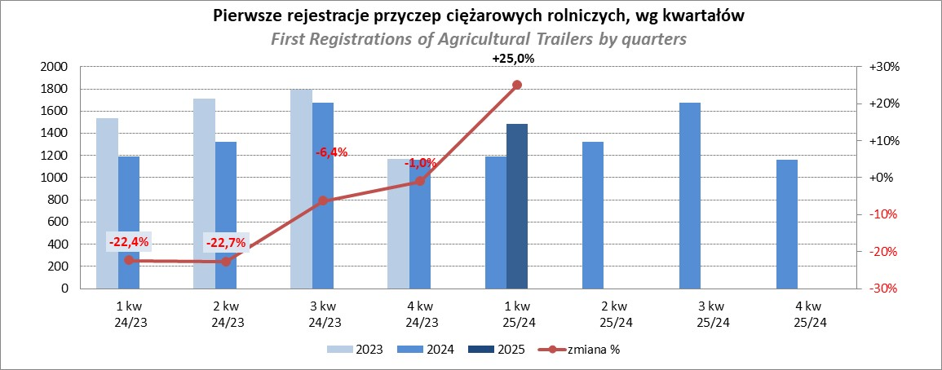

PZPM
Source: PZPM analysis based on Central Register of Vehicles

Ranking_CR
PZPM |  |  |  |  |  | 2025-08-06
Pierwsze rejestracje NOWYCH ciągników rolniczych*, udział w rynku %
First Registrations of NEW Agricultural Tractors*, Market Share %
 |  |  |  |  |  | Sztuki / Units
Pozycja | Marka | Rok narastająco Styczeń - Lipiec
 |  | YTD January - July
 |  | 2025 |  | 2024 |  | Zmiana % r/r
No. | Make
 |  | Ogółem | Udział % | Ogółem | Udział % | Change % y/y
 |  | Total | Mkt shr % | Total | Mkt shr %
1 | NEW HOLLAND | 934 | 14.98% | 550 | 12.05% | 69.8%
2 | JOHN DEERE | 779 | 12.50% | 693 | 15.18% | 12.4%
3 | KUBOTA | 615 | 9.87% | 543 | 11.89% | 13.3%
4 | DEUTZ-FAHR | 563 | 9.03% | 384 | 8.41% | 46.6%
5 | CASE IH | 467 | 7.49% | 345 | 7.56% | 35.4%
6 | CLAAS | 428 | 6.87% | 295 | 6.46% | 45.1%
7 | MASSEY FERGUSON | 357 | 5.73% | 268 | 5.87% | 33.2%
8 | VALTRA | 303 | 4.86% | 185 | 4.05% | 63.8%
9 | SOLIS | 284 | 4.56% | 214 | 4.69% | 32.7%
10 | FENDT | 242 | 3.88% | 208 | 4.56% | 16.3%
11 | FARMTRAC | 173 | 2.78% | 169 | 3.70% | 2.4%
12 | LS | 157 | 2.52% | 61 | 1.34% | 157.4%
13 | LOVOL | 152 | 2.44% | 50 | 1.10% | 204.0%
14 | STEYR | 122 | 1.96% | 96 | 2.10% | 27.1%
15 | DAEDONG-KIOTI | 121 | 1.94% | 35 | 0.77% | 245.7%
 | Pozostałe / Others | 536 | 8.6% | 470 | 10.3% | 14.0%
 | OGÓŁEM / TOTAL | 6,233 | 100% | 4,566 | 100% | 36.5%
*Pojazdy zarejestrowane jako Ciągniki Rolnicze bez wyróżnionych jako potencjalne ATV / UTV
** Liczby zawierają rejestracje czasowe na koniec miesięcy
Źródło: analizy PZPM na podstawie CEP
*Vehicles registered as Agricultural Tractors without considered as ATV / UTV
Source: PZPM analysis based on Central Register of Vehicles
